Sheet1
提 案 書

収納便利な救急19点セット FF-50 |  | 参考上代 | ¥5,000 | 販売価格
 |  | （税別） |  | （税別）
【JAN】 | 4562121889965
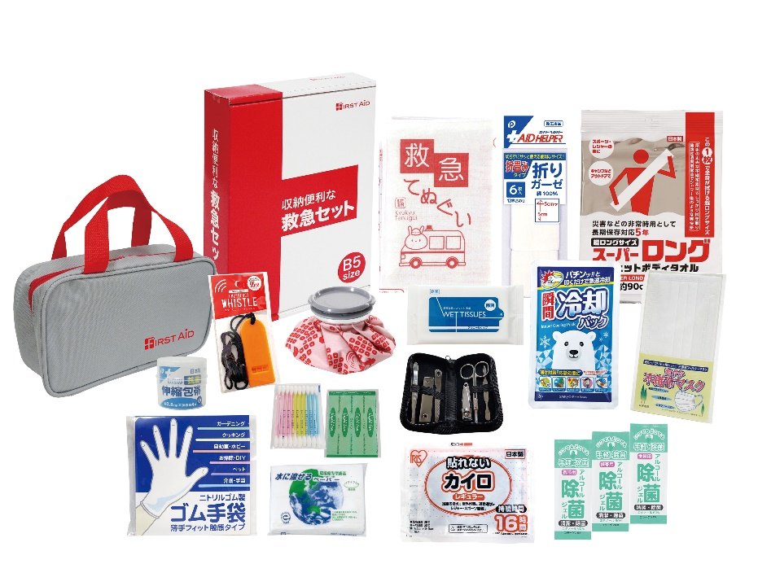 |  |  | 【商品番号】 FF50-65 【本体サイズ】 収納ポーチ：235×60×135ｍｍ 【パッケージサイズ】 190×278×60ｍｍ・785ｇ 【個装形態】 化粧箱入 【入数】 30 【セット内容】 収納ポーチ・抗菌伸縮包帯・カイロ・救急てぬぐい・折りガーゼ・除菌アルコールウェットティッシュ・マスク・ホイッスル・瞬間冷却パック・除菌ジェル×3・綿棒10P・絆創膏5P・水に流せるペーパー・ゴム手袋・ひょうのう・エチケット6P・ボディタオル 【商品説明】 緊急時はもちろん災害時にも役立つB５サイズの化粧箱に収納された救急セット 【備考】 ※セット商品の色・柄は写真と異なる場合があります 【生産国】 日本・中国・タイ

